상품제안서
TUI 루프 실버 2.0 USB메모리 (4GB~128GB) | 상품코드: F23455

 |  |  |  |  |  |  | 02-412-0044 | www.easy1.co.kr
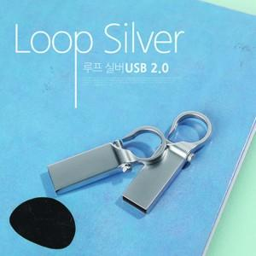

【상세/제작정보】 | <p>※ 64G / 128G 가능합니다.(별도문의)&nbsp;</p>

【인쇄/포장옵션】 | 실크, 풀칼라 / 포장지포장

【공급단가】 | 수량 | 100~ | 300~ | 500~ | 1,000~ | 3,000~
*VAT별도 | 4G | 3,250원 | 3,130원 | 3,010원 | 2,890원 | 2,810원
 | 8G | 3,800원 | 3,660원 | 3,520원 | 3,380원 | 3,290원
 | 16G | 4,230원 | 4,070원 | 3,920원 | 3,760원 | 3,660원
 | 32G | 5,640원 | 5,430원 | 5,220원 | 5,010원 | 4,890원

【상품 URL】 | https://easy1.co.kr:443/src/goods_detail.php?gdno=23455

